2022_data
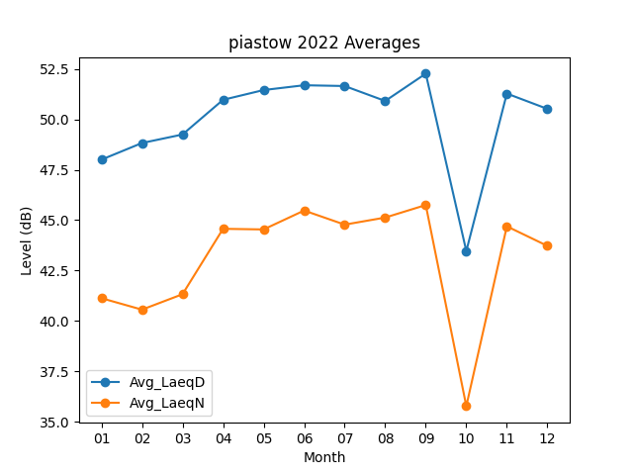
Month | Avg_LaeqD | Avg_LaeqN
01 | 48.003225806 | 41.125806452
02 | 48.828571429 | 40.557142857
03 | 49.251612903 | 41.322580645
04 | 50.973333333 | 44.57
05 | 51.458064516 | 44.538709677
06 | 51.696666667 | 45.476666667
07 | 51.658064516 | 44.777419355
08 | 50.916129032 | 45.129032258
09 | 52.273333333 | 45.75
10 | 43.464516129 | 35.767741935
11 | 51.283333333 | 44.693333333
12 | 50.522580645 | 43.722580645

